标定
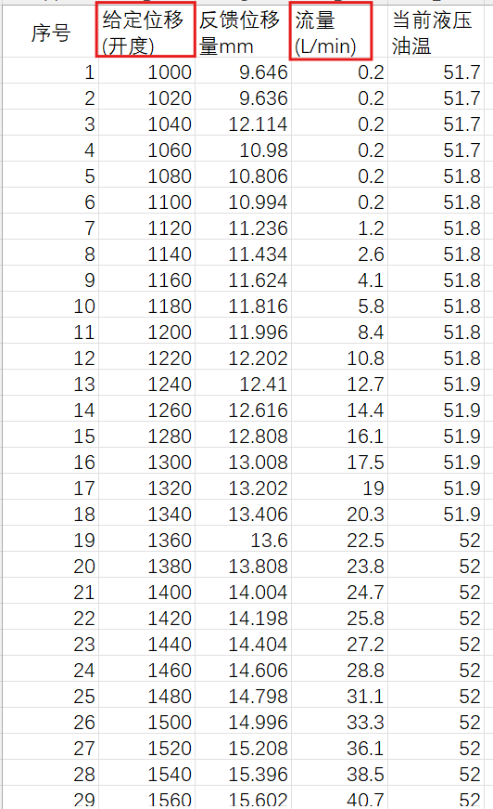
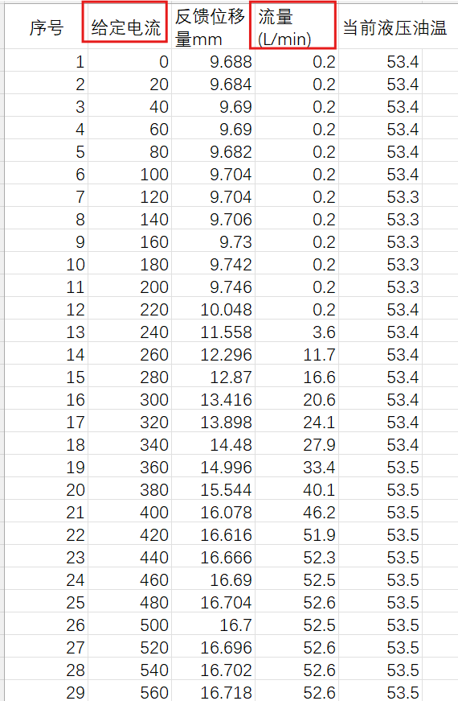
CAN-485-PWM控制板接收数据（默认vID=0x12）

ID | BYTE
0x300+vID 给定位移量下对应的实际流量 | 0 | Data_L | 流量1/4/7/10... | LVDT位移范围0~18mm，取值0~1800，中位950左右，方向A的给定位移量为1000~1800，方向B的给定位移量为900~100，步长20，如右图1所示 流量为0~53L，取值0~530
 | 1 | Data_H
 | 2 | Data_L | 流量2/5/8/11...
 | 3 | Data_H
 | 4 | Data_L | 流量3/6/9/12...
 | 5 | Data_H
 | 6 | 分组序号 | 1~14，0xAA为保存指令 1组对应序号1/2/3， 2组对应4/5/6……
 | 7 | 0x81/0x82 | 方向A/B
0x400+vID 给定电流下对应的实际流量 | 0 | Data_L | 流量11/14/17/20... | 电磁阀A/B电流范围0~800mA，有效值200~600，步长20， 如右图2所示 流量为0~53L，取值0~530
 | 1 | Data_H
 | 2 | Data_L | 流量12/15/18/21...
 | 3 | Data_H
 | 4 | Data_L | 流量13/16/19/22...
 | 5 | Data_H
 | 6 | 分组序号 | 1~7，0xAA为保存指令 1组对应序号1/2/3， 2组对应4/5/6……
 | 7 | 0x91/0x92 | 线圈A/B
0x500+vID | 0 | 位移量 | LVDT的位移量，单位0.1mm | LVDT的位移与电压值 右表中位移量、电压值对应的序号1/3/5/7/9/11/13/15行
 | 1 | 电压-L | LVDT的反馈电压测量值，单位0.1mV
 | 2 | 电压-H
 | 3 | 位移量 | LVDT的位移量，单位0.1mm | 右表中位移量、电压值对应的序号2/4/6/8/10/12/14/16行
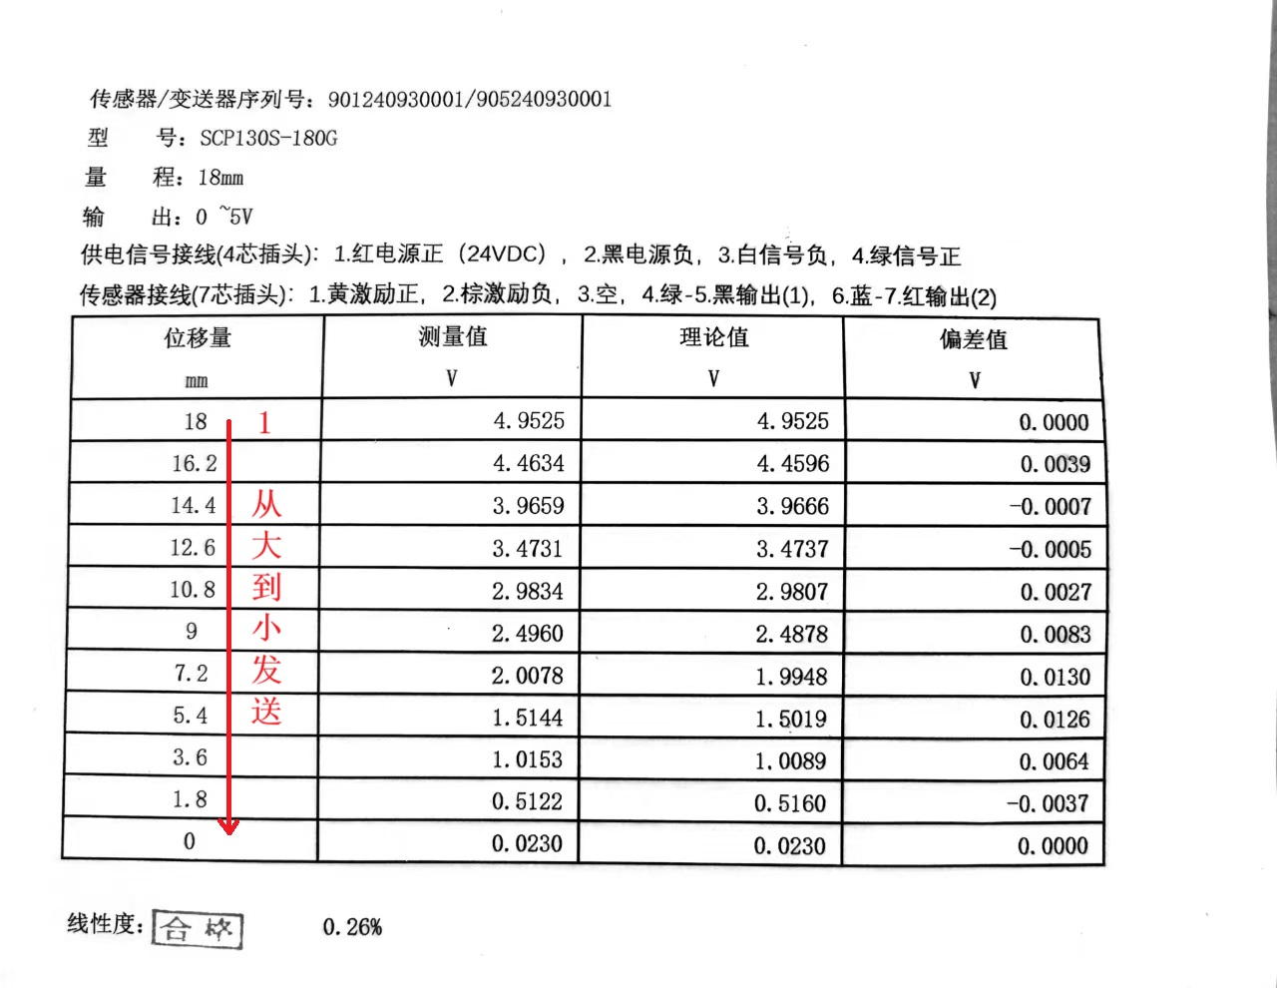
 | 4 | 电压-L | LVDT的反馈电压，单位0.1mV
 | 5 | 电压-H
 | 6 | 分组序号 | 1~10，0xAA为保存指令
 | 7 | 0x52 | 固定值

CAN-485-PWM控制板回应数据（默认vID=0x12）

ID | BYTE
0x380+vID 位移/流量标定反馈 | 0 | A-LL | 1~8组接收标记 | 回应0x300+vID的位移/流量标定，1bit对应收到一组，B0~B3对应方向A，B4~B7对应方向B
 | 1 | A-LH | 9~16组接收标记
 | 2 | A-HL | 17~24组接收标记
 | 3 | A-HH | 25~32组接收标记
 | 4 | B-LL
 | 5 | B-LH
 | 6 | B-HL
 | 7 | B-HH
0x480+vID 电流/流量标定反馈 | 0 | A-LL | 1~8组接收标记 | 回应0x400+vID的电流/流量标定，1bit对应收到一组，B0~B3对应方向A，B4~B7对应方向B
 | 1 | A-LH | 9~16组接收标记
 | 2 | A-HL | 17~24组接收标记
 | 3 | A-HH | 25~32组接收标记
 | 4 | B-LL
 | 5 | B-LH
 | 6 | B-HL
 | 7 | B-HH
0x580+vID 电流/流量标定反馈 | 0 | A-LL | 1~8组接收标记 | 回应0x500+vID的LVDT位移/电压标定，1bit对应收到一组
 | 1 | A-LH | 9~16组接收标记
 | 2 | A-HL | 17~24组接收标记
 | 3 | A-HH | 25~32组接收标记
 | 4 | 0
 | 5 | 0
 | 6 | 0
 | 7 | 0

